Ranking de reações
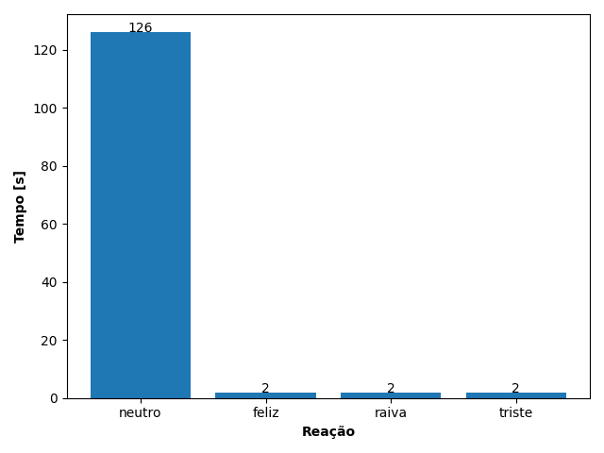
REAÇÃO | TEMPO [s]
neutro | 126
feliz | 2
raiva | 2
triste | 2

